ผังกาดหมั้วไร่มฟล.
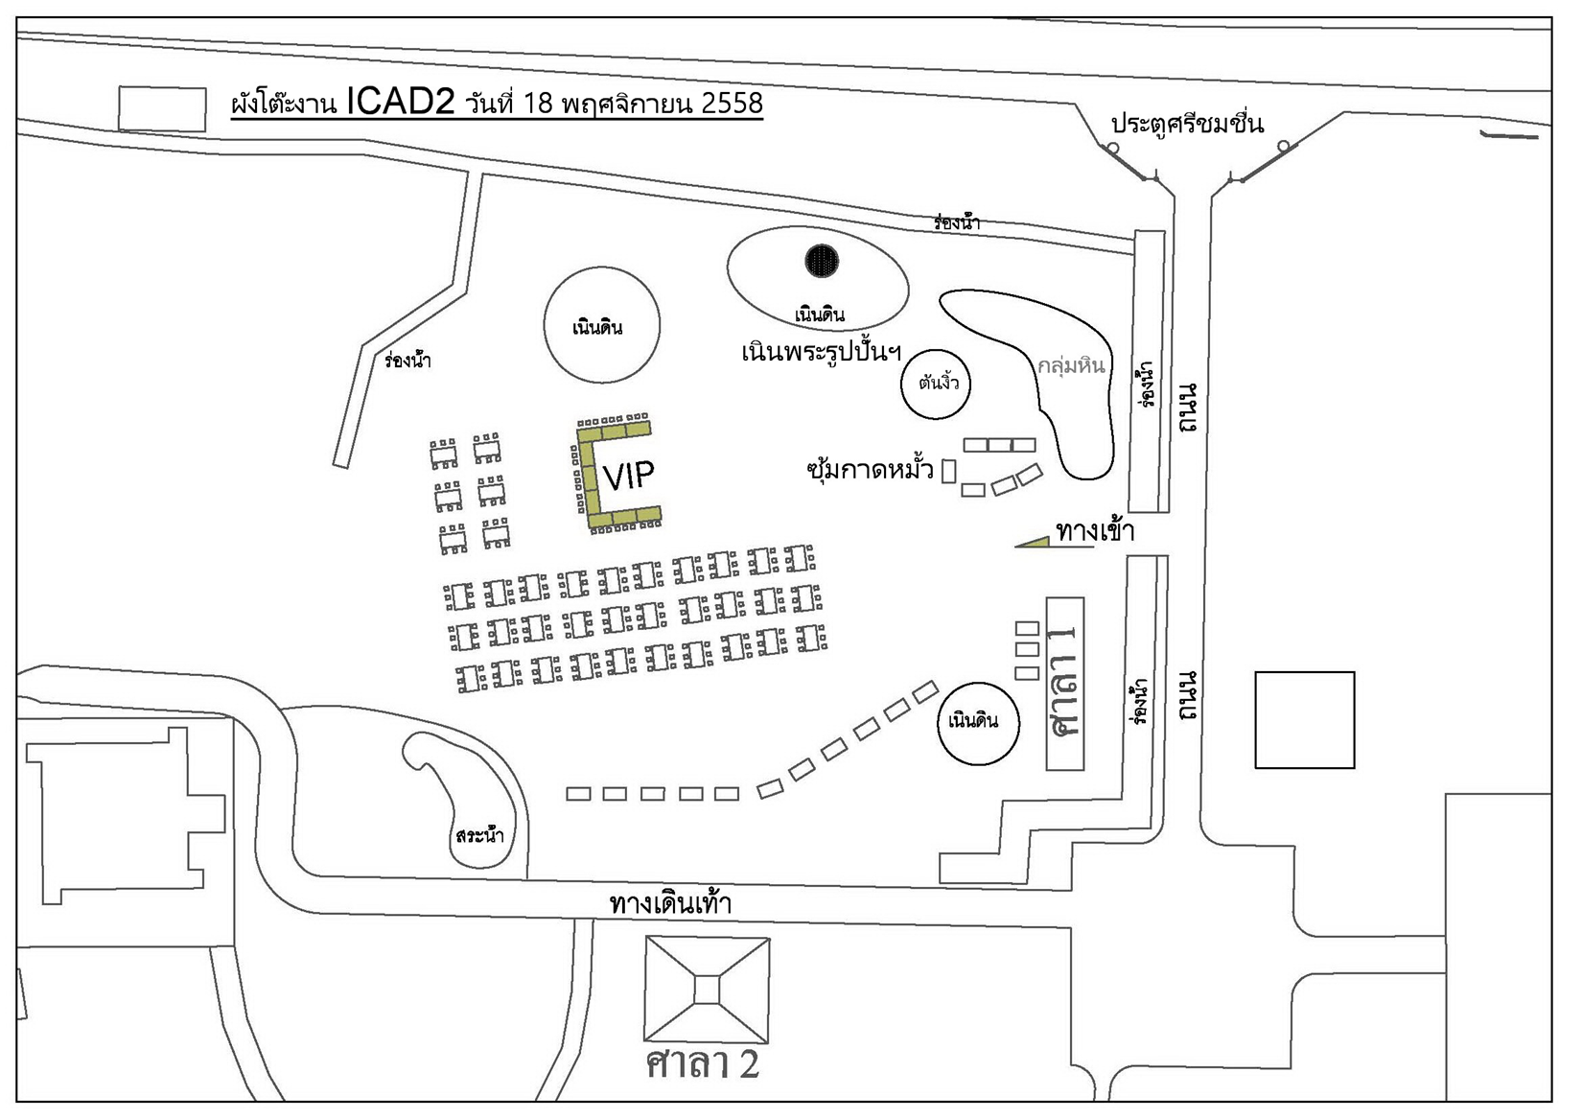

Plan A
รถจอดส่งเข้าประตูหน้า (แก้วมาเลิง)
ลานโครเวอร์ welcome drink
การแสดง ในน้ำ
สาวงามเดินนำ เข้าหอคำ
สาวงามเดินนำ ไปถ่ายรูป (เหมือน ICAD2)
สาวงามเดินนำ ไปศาลาแก้ว
ลงหลุม กล่าว speech เชิญรับประทานอาหาร
กินข้าวได้สักพัก การแสดงชุดที่ 2 เริ่มในหลุม
กินข้าวเสด mc เชิญคณะชมการแสดงในน้ำ ข้างศาลาแก้ว
ส่งแขกกลับ รถวนเข้ามารับหน้าศาลาแก้ว

PLAN B
รถเข้าประตูด้านหลัง (แก้วมารูน)
ส่งคณะหน้าศาลาแก้ว
เชิญแขกลงหลุม กล่าว speech เชิญรับประทานอาหาร
กินข้าวได้สักพัก การแสดงชุดที่ 2 เริ่มในหลุม
กินข้าวเสด mc เชิญคณะชมการแสดงในน้ำ ข้างศาลาแก้ว
ส่งแขกกลับ รถวนเข้ามารับหน้าศาลาแก้ว

